MAY 2021
 | Timesheet
 | Employee ID : |  |  | Name : | นาย ธนกร ภูเฉลียว

 | Title : |  |  | Dept. :

 | Start Date : | 1-May-21 |  | Number of working days per month : |  |  |  | 29

Date | Day | Time |  |  |  | Hours
 |  | In | Out | In | Out | Normal | OT | Sick | Vacation | Personal
5/1/21 | 2021-05-01 |  |  |  |  | 0.00 | 0.00 | - | 0.00 | 0.00
5/2/21 | 2021-05-02 |  |  |  |  | 0.00 | 0.00 | 0.00 | 0.00 | 0.00
5/3/21 | 2021-05-03 |  |  |  |  | 0.00 | 0.00 | 0.00 | 0.00 | 0.00 | วันแรงงาน
5/4/21 | 2021-05-04 |  |  |  |  | 0.00 | 0.00 | 0.00 | 0.00 | 0.00 | วันจักรี
5/5/21 | 2021-05-05 | 9:00:00 | 12:00:00 | 13:00:00 | 18:00:00 | 8.00 | 0.00 | 0.00 | 0.00 | 0.00
5/6/21 | 2021-05-06 | 9:00:00 | 12:00:00 | 13:00:00 | 18:00:00 | 8.00 | 0.00 | 0.00 | 0.00 | 0.00
5/7/21 | 2021-05-07 | 9:00:00 | 12:00:00 | 13:00:00 | 18:00:00 | 8.00 | 0.00 | 0.00 | 0.00 | 0.00
5/8/21 | 2021-05-08 |  |  |  |  | 0.00 | 0.00 | 0.00 | 0.00 | 0.00
5/9/21 | 2021-05-09 |  |  |  |  | 0.00 | 0.00 | 0.00 | 0.00 | 0.00
5/10/21 | 2021-05-10 | 9:00:00 | 12:00:00 | 13:00:00 | 18:00:00 | 8.00 | 0.00 | 0.00 | 0.00 | 0.00
5/11/21 | 2021-05-11 | 9:00:00 | 12:00:00 | 13:00:00 | 18:00:00 | 8.00 | 0.00 | 0.00 | 0.00 | 0.00
5/12/21 | 2021-05-12 | 9:00:00 | 12:00:00 | 13:00:00 | 18:00:00 | 8.00 | 0.00 | 0.00 | 0.00 | 0.00
5/13/21 | 2021-05-13 | 9:00:00 | 12:00:00 | 13:00:00 | 18:00:00 | 8.00 | 0.00 | 0.00 | 0.00 | 0.00
5/14/21 | 2021-05-14 | 9:00:00 | 12:00:00 | 13:00:00 | 18:00:00 | 8.00 | 0.00 | 0.00 | 0.00 | 0.00
5/15/21 | 2021-05-15 |  |  |  |  | 0.00 | 0.00 | 0.00 | 0.00 | 0.00
5/16/21 | 2021-05-16 |  |  |  |  | 0.00 | 0.00 | 0.00 | 0.00 | 0.00
5/17/21 | 2021-05-17 | 9:00:00 | 12:00:00 | 13:00:00 | 18:00:00 | 8.00 | 0.00 | 0.00 | 0.00 | 0.00
5/18/21 | 2021-05-18 | 9:00:00 | 12:00:00 | 13:00:00 | 18:00:00 | 8.00 | 0.00 | 0.00 | 0.00 | 0.00
5/19/21 | 2021-05-19 | 9:00:00 | 12:00:00 | 13:00:00 | 18:00:00 | 8.00 | 0.00 | 0.00 | 0.00 | 0.00
5/20/21 | 2021-05-20 | 9:00:00 | 12:00:00 | 13:00:00 | 18:00:00 | 8.00 | 0.00 | 0.00 | 0.00 | 0.00
5/21/21 | 2021-05-21 | 9:00:00 | 12:00:00 | 13:00:00 | 18:00:00 | 8.00 | 0.00 | 0.00 | 0.00 | 0.00
5/22/21 | 2021-05-22 |  |  |  |  | 0.00 | 0.00 | 0.00 | 0.00 | 0.00
5/23/21 | 2021-05-23 |  |  |  |  | 0.00 | 0.00 | 0.00 | 0.00 | 0.00
5/24/21 | 2021-05-24 | 9:00:00 | 12:00:00 | 13:00:00 | 18:00:00 | 8.00 | 0.00 | 0.00 | 0.00 | 0.00
5/25/21 | 2021-05-25 | 9:00:00 | 12:00:00 | 13:00:00 | 18:00:00 | 8.00 | 0.00 | 0.00 | 0.00 | 0.00
5/26/21 | 2021-05-26 |  |  |  |  | 0.00 | 0.00 | 0.00 | 0.00 | 0.00 | วันวิสาขบูชา
5/27/21 | 2021-05-27 | 9:00:00 | 12:00:00 | 13:00:00 | 18:00:00 | 8.00 | 0.00 | 0.00 | 0.00 | 0.00
5/28/21 | 2021-05-28 | 9:00:00 | 12:00:00 | 13:00:00 | 18:00:00 | 8.00 | 0.00 | 0.00 | 0.00 | 0.00
5/29/21 | 2021-05-29 |  |  |  |  | 0.00 | 0.00 | 0.00 | 0.00 | 0.00
5/30/21 | 2021-05-30 |  |  |  |  | 0.00 | 0.00 | 0.00 | 0.00 | 0.00
5/31/21 | 2021-05-31 | 9:00:00 | 12:00:00 | 13:00:00 | 18:00:00 | 8.00 | 0.00 | 0.00 | 0.00 | 0.00
Total Hour |  |  |  |  |  | 144.00 | 0.00 | 0.00 | 0.00 | 0.00

Notes :

Signature of Employee : |  |  | 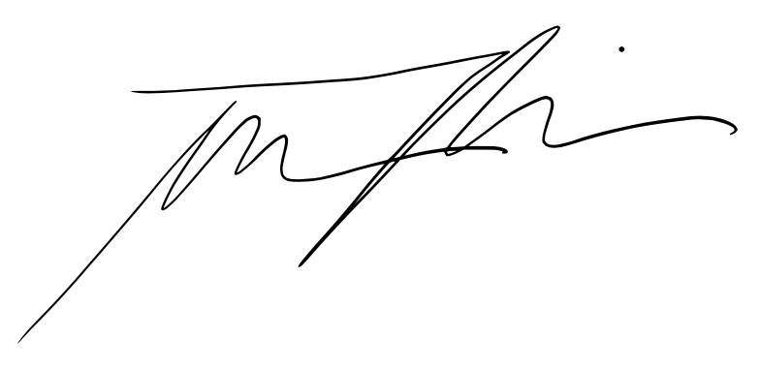 |  |  |  | Date: | 2021-06-04

Signature of Supervisor : |  |  |  |  |  |  | Date:

กรณีที่บริษัทมีการให้ OT: เราจะเริ่มนับเป็นค่า OT หลัง 8 ชั่วโมงทำงานเป็นต้นไป เช่น เวลาเลิกงาน 17.00 น. แต่ทำงานถึง 18.30 น. จะได้ OT 1.30 ชั่วโมง วิธีการคิดเวลา OT หากทำไม่ครบชั่วโมง เช่น ตั้งแต่ 17.00 น - 17.45 น. > จะคิดเศษนาทีโดยนำ 45 หาร 60 วินาที = 0.75 ชั่วโมง
* ทำงานวันเสาร์-อาทิตย์ ในเวลา 8.00-17.00 หรือไม่ถึง 8 ชั่วโมง > ใส่จำนวนชั่วโมงทำงานในช่อง Normal ** ทำงานวันเสาร์-อาทิตย์ หลัง 17.00 เป็นต้นไป หรือมากกว่า 8 ชั่วโมง > ใส่จำนวนชั่วโมงทำงานในช่อง OT

